修正画面
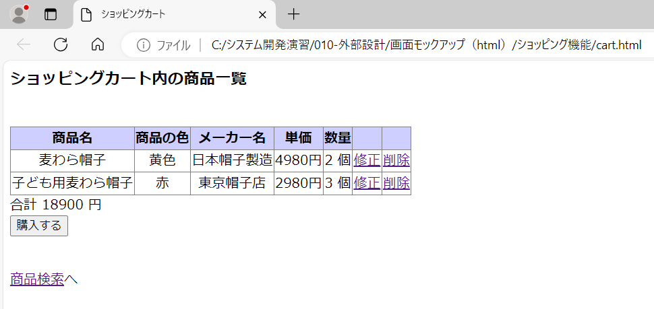
No. | モックアップ | モックアップ
2

削除画面
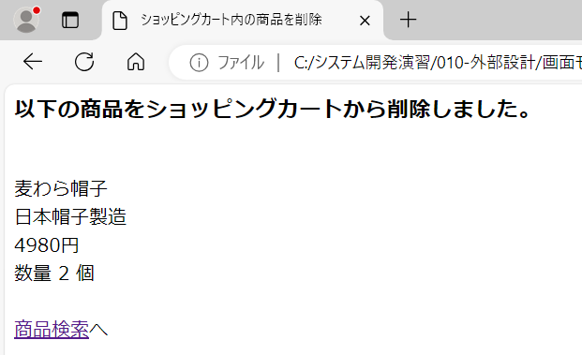
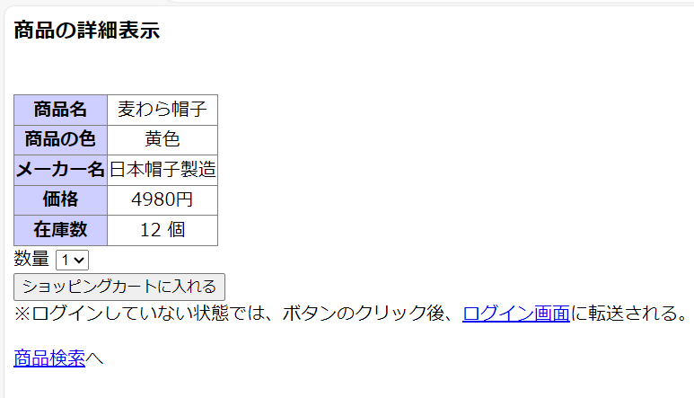
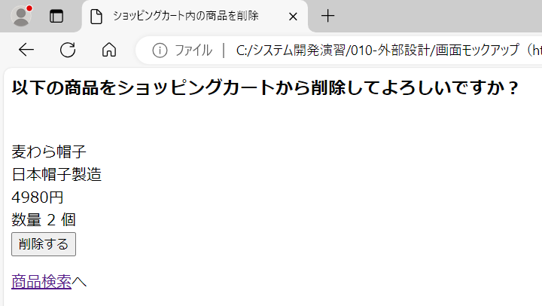
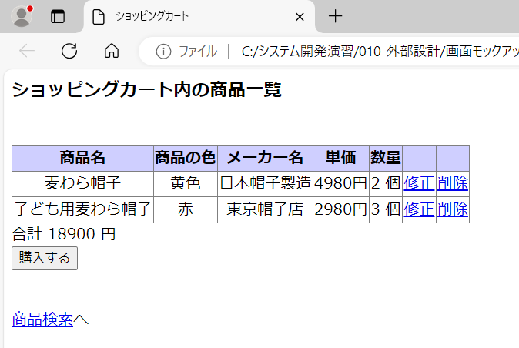
No. | モックアップ | モックアップ
5

画面遷移①
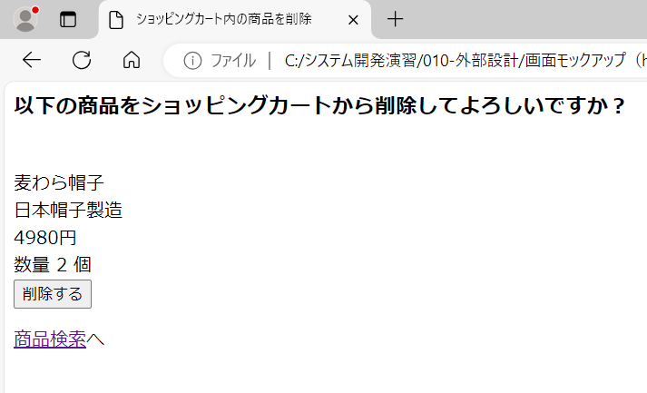
No. |  | モックアップ | 要件定義書
6 | ①

画面遷移②
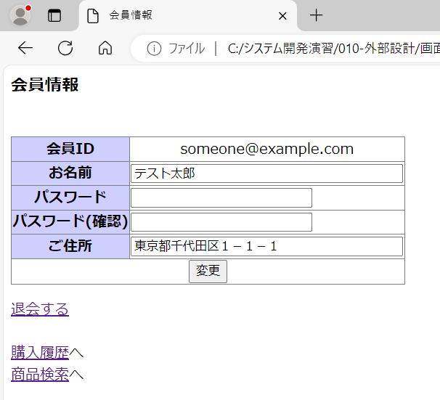
No. |  | モックアップ | 要件定義書
6 | ②

画面遷移③
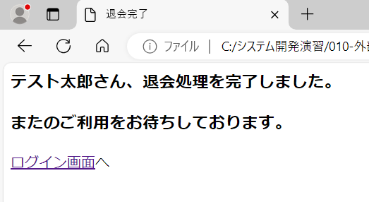
No. |  | モックアップ | 要件定義書
6 | ③

画面遷移④
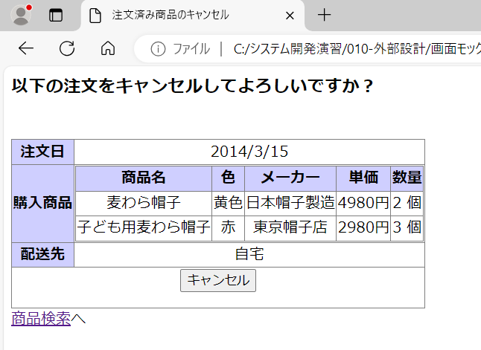
No. |  | モックアップ | 要件定義書
6 | ④

エラーメッセージ
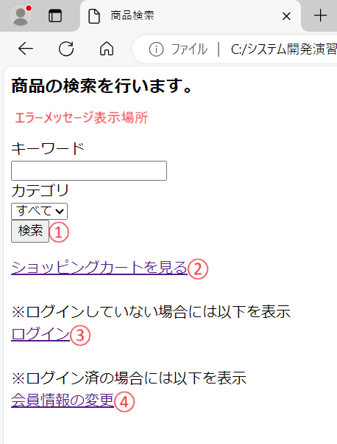

未入力チェック
